France Utilitaire Adwords
Agence de
Communication RH
www.cap-dev.fr
Cap Développement
06.49.08.03.39
contact@cap-dev.fr

France Utilitaires
A l’attention de Joaquim BENOIT
65 avenue des Déportés prolongée 60600 CLERMONT Tel : 03 44 50 90 00
jb.direction@france-utilitaires.fr

Devis n° 2015-07-03 du 15 Juillet 2015

PRESTATIONS | QUANTITE (à la journée) | PRIX UNITAIRE HT EN EUROS | TOTAL HT
Conseils pour l'optimisation du site web, en vue de son référencement*
Analyse de la campagne Adwords Ä Cette prestation est donnée à titre indicatifsera revue en fonction des éléments composant la campagne | 7 | 80.00 € | 560.00 €
Ce tarif sera ajusté en fonction de l'étendue de la campagne.
Le but de cette analyse est de mettre en exergue les éléments peu ou pas pertinent et éventuellement d'améliorer le taux de conversion. Afin que cette prestation soit réalisable, il nous est nécessaire d'accéder à l'intégralité des données de votre compte Adwords;
MONTANT TOTAL HT | 560.00 €
TVA - 20% | 112.00 €
MONTANT TOTAL TTC | 672.00 €
Conditions de paiement : Règlement par chèque ou virement, 50% à la commande, 50% à la validation des modifications réalisées par votre informaticien.
Informations complémentaires : Le présent devis est basé sur les échanges téléphoniques réalisés avec votre informaticien et vous-même. * France Utilitaires sera chargé du respect des délais par son informaticien. Tout dépassement, engendrant une vérification complémentaire majeure, fera l'objet d'une facturation supplémentaire.

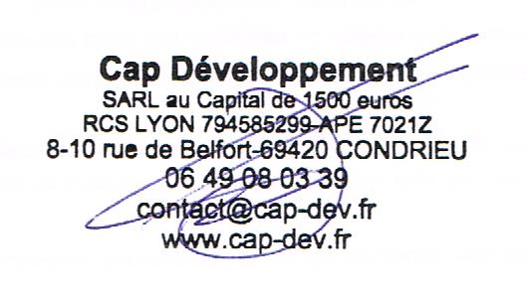
Pour la SARL Unipersonnelle Cap Développement | Pour France Utilitaires
En date du 15/07/2015 | Cachet, date et signature du client
Julie DERRADJI, Gérante | (à retourner scanné par mail ou par courrier)
 | précédés du nom & prénom du signataire et de la mention
 | "Lu et approuvé. Bon pour accord."

Feuil1
Agence de
Communication RH
www.cap-dev.fr
Cap Développement
06.49.08.03.39
contact@cap-dev.fr

France Utilitaires
A l’attention de Joaquim BENOIT
65 avenue des Déportés prolongée 60600 CLERMONT Tel : 03 44 50 90 00
jb.direction@france-utilitaires.fr

Devis n° 2015-07-03 du 15 Juillet 2015

PRESTATIONS | QUANTITE (à la journée) | PRIX UNITAIRE HT EN EUROS | TOTAL HT
Conseils pour l'optimisation du site web, en vue de son référencement*
Analyse de la campagne Adwords Ä Cette prestation sera revue en fonction des éléments composant la campagne | 7 | 80.00 € | 560.00 €

Préconisations et maquettage du site Ä Proposition graphique pour le site web en lien avec la charte graphique de France Utilitaires : maquettage de la page d'accueil Ä Zoning avancé pour le reste des pages principales intégrant des propositions pour l'ajout de contenus textuels, de formulaires pour la prise de contact, ... Ä Modifications (1 A/R). Ä Réalisation des différents visuels graphiques à intégrer. Ä Présentation des préconisations, validation de la maquette et du zoning. Ä Vérification et validation des modifications apportées au site web (le délai de réalisation sera à définir)*. | 3 | 410.00 € | 1,230.00 €
MONTANT TOTAL HT | 1,790.00 €
TVA - 20% | 358.00 €
MONTANT TOTAL TTC | 2,148.00 €
Conditions de paiement : Règlement par chèque ou virement, 50% à la commande, 50% à la validation des modifications réalisées par votre informaticien.
Informations complémentaires : Le présent devis est basé sur les échanges téléphoniques réalisés avec votre informaticien et vous-même. * France Utilitaires sera chargé du respect des délais par son informaticien. Tout dépassement, engendrant une vérification complémentaire majeure, fera l'objet d'une facturation supplémentaire.

Pour la SARL Unipersonnelle Cap Développement | Pour France Utilitaires
En date du 15/07/2015 | Cachet, date et signature du client
Julie DERRADJI, Gérante | (à retourner scanné par mail ou par courrier)
 | précédés du nom & prénom du signataire et de la mention
 | "Lu et approuvé. Bon pour accord."

